상품제안서
메탈 카드형USB메모리 3.0 | 상품코드: F18453

 |  |  |  |  |  |  | 02-412-0044 | www.easy1.co.kr
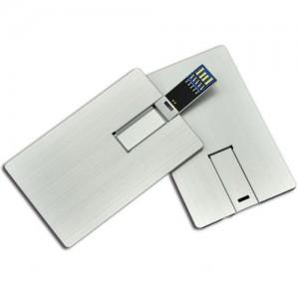

【상세/제작정보】

【인쇄/포장옵션】 | 레이저 / 포장지포장

【공급단가】 | 수량 | 100~ | 300~ | 500~ | 1,000~ | 3,000~
*VAT별도 | 16G | 7,510원 | 7,240원 | 6,980원 | 6,710원 | 6,440원
 | 32G | 8,540원 | 8,230원 | 7,930원 | 7,620원 | 7,320원
 | 64G | 10,920원 | 10,530원 | 10,140원 | 9,750원 | 9,360원
 | 128G | 23,380원 | 22,540원 | 21,710원 | 20,870원 | 20,040원

【상품 URL】 | https://dev.easy1.co.kr:443/src/goods_detail.php?gdno=18453

